Источники
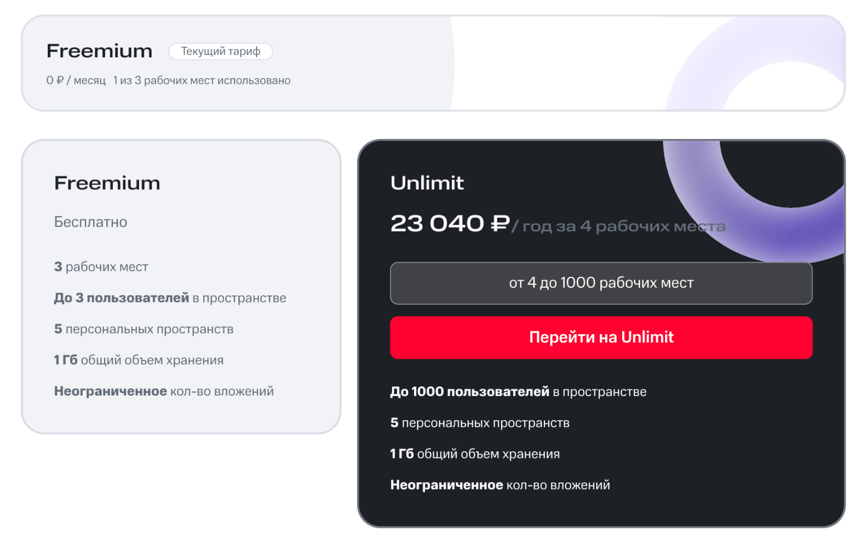
Источники и происхождение шаблона
Проверено 03.09.2026. Факты кейса и скрина отделены от рыночных примеров и наших гипотез.

ID | Источник | Что подтверждает | URL / ссылка | Дата и ограничения
S1 | Кейс организаторов | 200 заявок; 50 мин; 2 000 ₽/ч. Это модель кейса, не замер клиента. | data/raw/case-brief.txt | Локальный исходник; 2026-09-03
S2 | Скрин тарифа от пользователя | 23 040 ₽/год за 4 места. Freemium: 3 места. Налоговый состав неизвестен. | Встроен ниже на этом листе | Получен 2026-09-03; дата действия неизвестна
S3 | David Skok — SaaS Economics 101 | Открытый шаблон: ARPA, CAC, маржа, churn, окупаемость и накопленный вклад. | https://docs.google.com/spreadsheets/d/15658UGZ66kHQtGzGua54OpXOuOOGCYuKeRoGlqVmUvY/edit | Проверено 2026-09-03
S4 | David Skok — SaaS Metrics 2.0 | Методология: отдельно новая выручка, расширение и отток. | https://www.forentrepreneurs.com/saas-metrics-2/ | Проверено 2026-09-03
S5 | Ben Murray — SaaS Financial Plan | Альтернативный Excel-шаблон. Загрузка через email; форму не отправляли. | https://www.thesaascfo.com/saas-financial-plan/ | Проверено 2026-09-03
S6 | Stripe — AI pricing framework | Разделять единицу ценности, метрику тарификации и архитектуру пакетов. | https://stripe.com/blog/a-framework-for-pricing-ai-products | Проверено 2026-09-03
S7 | Stripe — AI pricing models | Гибрид: подписка + объём; фиксированный чек требует контроля тяжёлых пользователей. | https://stripe.com/en-ca/resources/more/ai-pricing-models | Проверено 2026-09-03
S8 | Airtable — AI billing | Общий пул кредитов; докупка: 10 000 кредитов за $20/мес или $200/год. | https://support.airtable.com/articles/3378106230-airtable-ai-billing | Проверено 2026-09-03
S9 | Asana — AI Studio | Plus: $135/аккаунт/мес при годовой оплате; 100 тыс. кредитов/мес. | https://asana.com/product/ai/ai-studio | Проверено 2026-09-03
H | Рабочие допущения команды | Все цены фичи, затраты, продажи, отток, доли и эффективность — иллюстрации. | Внутренние данные MWS отсутствуют — ответ пользователя 2026-09-03 | Не являются исследованием спроса или прогнозом

Выбран открытый SaaS Economics 101 как методический каркас. Эта книга построена заново под фичу MWS; это НЕ загруженный или дословно скопированный файл автора. Все примеры цен MWS-модуля — гипотезы.

Не перенесены valuation, терминальная стоимость, общий P&L компании и полноценный CAC MWS: для отдельной фичи без внутренних данных это создало бы ложную точность. Кредиты разных продуктов несопоставимы с заявками.

